Chi tiết địa chất
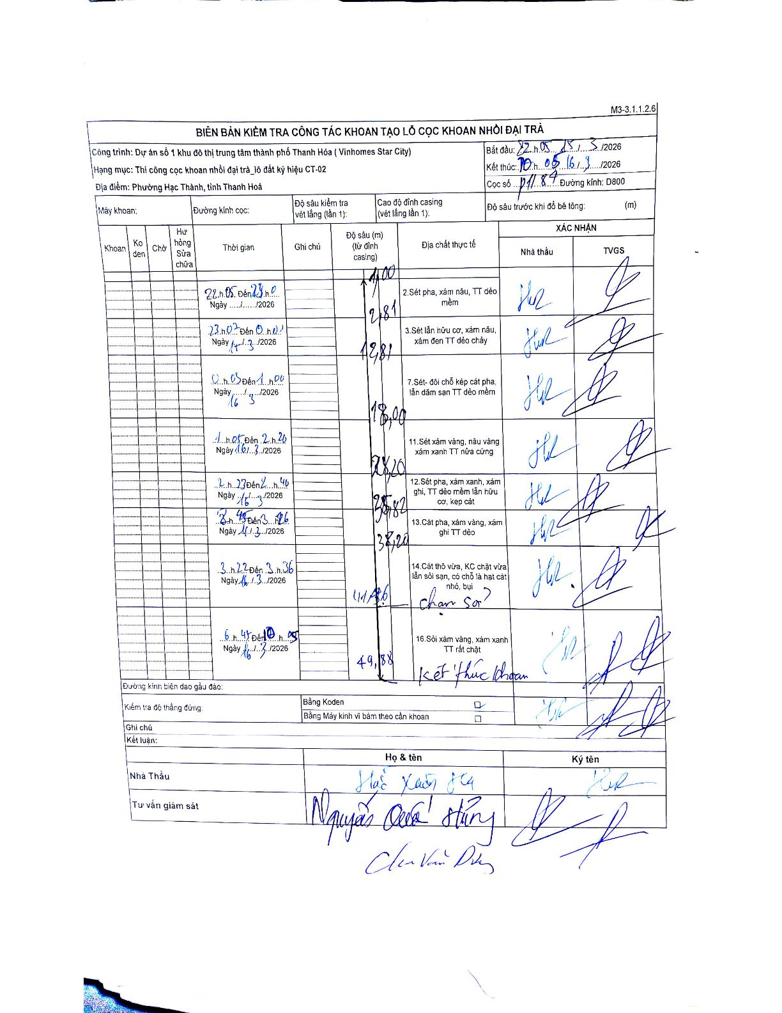
Dự án | Dự án số 1 khu đô thị trung tâm thành phố Thanh Hóa ( Vinhomes Star City)
Hạng mục | Thi công cọc khoan nhồi đại trà_lô đất ký hiệu CT-02
Tên bộ phận | Phường Hạc Thành, tỉnh Thanh Hoá
Số hiệu cọc | P11-84
Biên bản số | KL-002
Đường kính | D800
Bắt đầu thi công | 22:05 15/03/2026
Kết thúc thi công | 10:05 16/03/2026

Địa chất TT | Đường kính | Mô tả lớp thiết kế | Từ (h) | Đến (h) | Cao độ từ | Cao độ đến | T.Gian (h) | Dài (m) | V (m/h) | Ghi chú
1 | D800 | Sét pha, xám nâu, TT dẻo mềm | 22:05 15/03/2026 | 23:00 15/03/2026 | -1 | -2.81 | 0.92 | 1.81 | 1.97
2 | D800 | Sét lẫn hữu cơ, xám nâu, xám đen TT dẻo chảy | 23:00 15/03/2026 | 00:40 16/03/2026 | -2.81 | -12.81 | 1.67 | 10 | 6
3 | D800 | Sét- đôi chỗ kẹp cát pha, lẫn dăm san TT dẻo mềm | 00:40 16/03/2026 | 01:00 16/03/2026 | -12.81 | -18 | 0.33 | 5.19 | 15.57
4 | D800 | Sét xám vàng, nâu vàng xám xanh TT nửa cứng | 01:05 16/03/2026 | 02:20 16/03/2026 | -18 | -28.2 | 1.25 | 10.2 | 8.16
5 | D800 | Sét pha, xám xanh, xám ghi, TT dẻo mềm lẫn hữu cơ, kẹp cát | 02:23 16/03/2026 | 02:40 16/03/2026 | -28.2 | -35.82 | 0.28 | 7.62 | 26.89
6 | D800 | Cát pha, xám vàng, xám ghi TT dẻo | 02:45 16/03/2026 | 03:12 16/03/2026 | -35.82 | -38.2 | 0.45 | 2.38 | 5.29
7 | D800 | Cát thô vừa, KC chặt vừa lẫn sỏi sạn, có chỗ là hạt cát nhỏ, bụi | 03:22 16/03/2026 | 06:36 16/03/2026 | -38.2 | -41.46 | 3.23 | 3.26 | 1.01 | chạm sỏi ?
8 | D800 | Sỏi xám vàng, xám xanh TT rất chặt | 06:45 16/03/2026 | 10:05 16/03/2026 | -41.46 | -49.88 | 3.33 | 8.42 | 2.53 | kết thúc khoan

ẢNH BIÊN BẢN GỐC

